화면스크린샷
No | 화면명 | 경로 | 스크린샷 파일 | 스크린샷
1 | 대시보드 | / | docs/release-qa-screenshots-260518/01-dashboard.png | 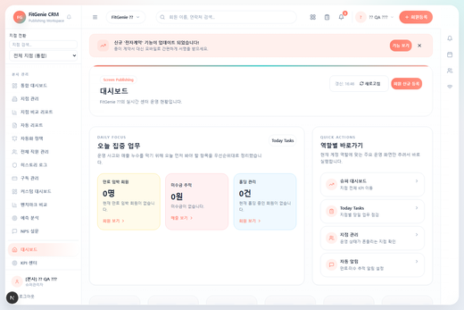
2 | 회원 등록 | /members/new | docs/release-qa-screenshots-260518/02-members-new.png | 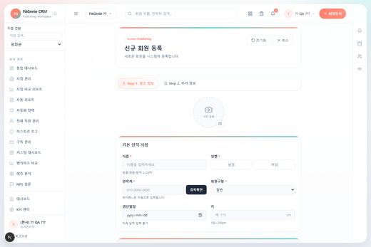
3 | 회원 목록 | /members | docs/release-qa-screenshots-260518/03-members.png | 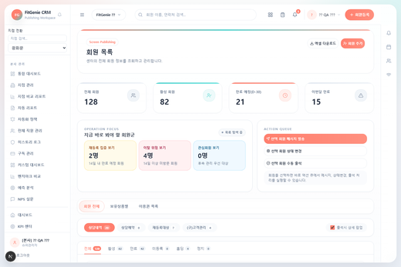
4 | 회원 상세 | /members/detail | docs/release-qa-screenshots-260518/04-members-detail.png | 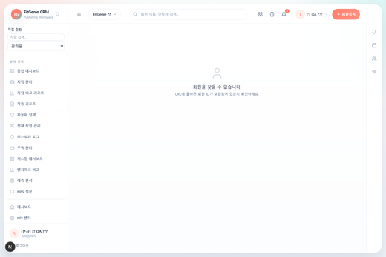
5 | 회원 수정 | /members/edit | docs/release-qa-screenshots-260518/05-members-edit.png
6 | 회원 이관 | /members/transfer | docs/release-qa-screenshots-260518/06-members-transfer.png | 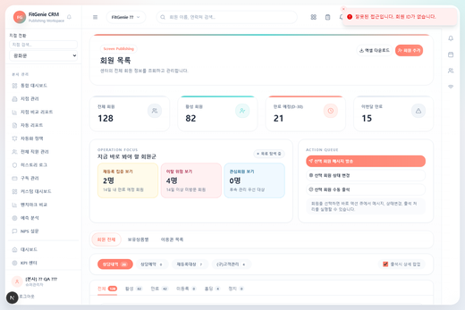
7 | 세그먼트 관리 | /members/segment | docs/release-qa-screenshots-260518/07-members-segment.png | 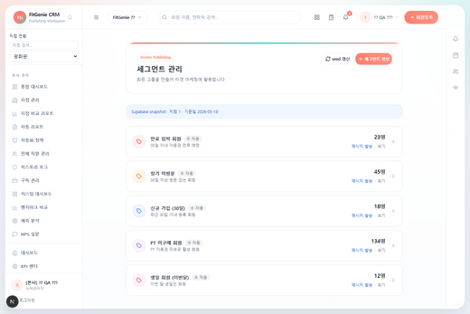
8 | 리드 관리 | /leads | docs/release-qa-screenshots-260518/08-leads.png | 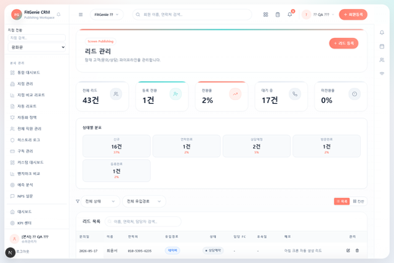
9 | Today Tasks | /today-tasks | docs/release-qa-screenshots-260518/09-today-tasks.png | 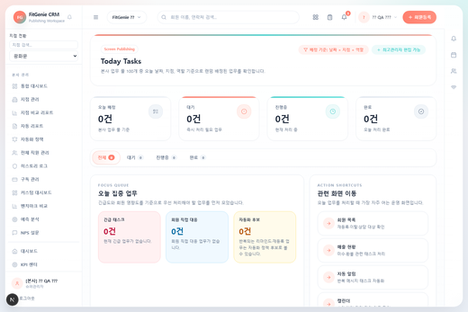
10 | 매출 현황 | /sales | docs/release-qa-screenshots-260518/10-sales.png | 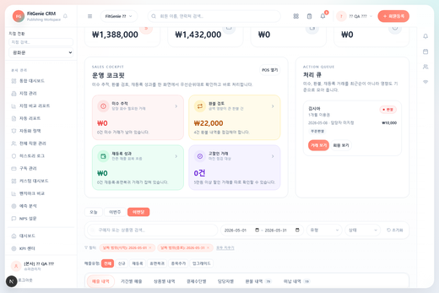
11 | 매출 통계 | /sales/stats | docs/release-qa-screenshots-260518/11-sales-stats.png | 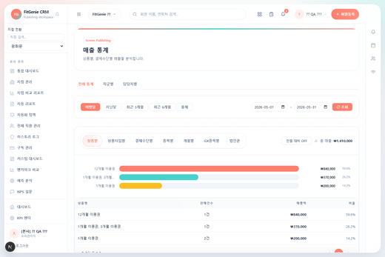
12 | 통계 관리 | /sales/statistics-management | docs/release-qa-screenshots-260518/12-sales-statistics-management.png | 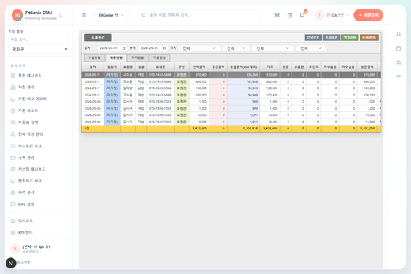
13 | KPI 대시보드 | /kpi | docs/release-qa-screenshots-260518/13-kpi.png | 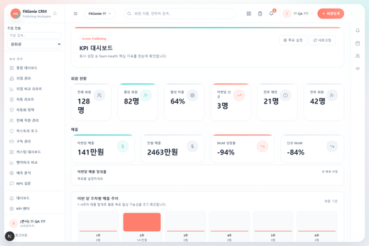
14 | 지점 리포트 | /branch-report | docs/release-qa-screenshots-260518/14-branch-report.png | 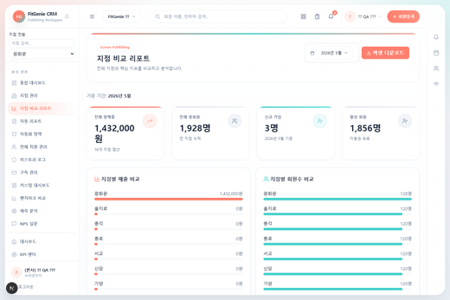
15 | 벤치마크 비교 | /benchmark | docs/release-qa-screenshots-260518/15-benchmark.png | 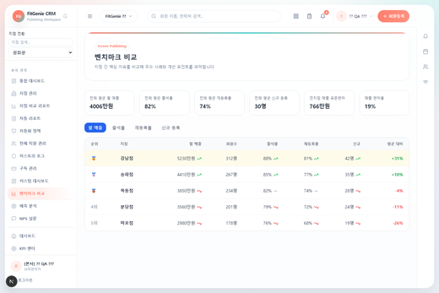
16 | 자동 리포트 | /reports | docs/release-qa-screenshots-260518/16-reports.png | 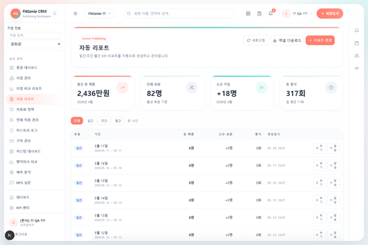
17 | 예측 분석 | /analytics/forecast | docs/release-qa-screenshots-260518/17-analytics-forecast.png | 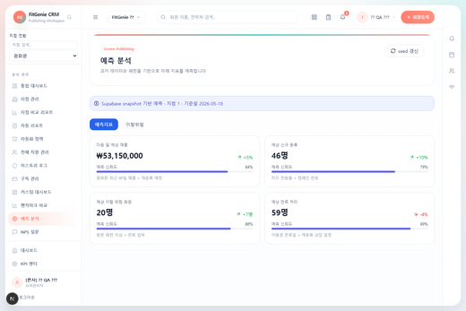
18 | 선수익금 | /deferred-revenue | docs/release-qa-screenshots-260518/18-deferred-revenue.png | 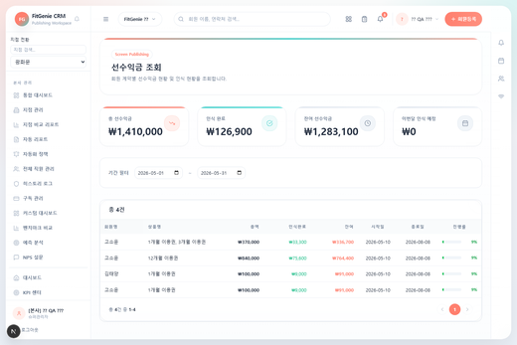
19 | POS 판매 | /pos | docs/release-qa-screenshots-260518/19-pos.png | 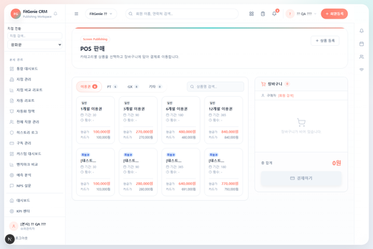
20 | 결제 처리 | /pos/payment | docs/release-qa-screenshots-260518/20-pos-payment.png | 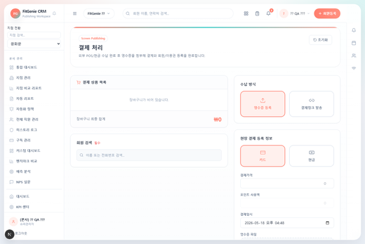
21 | 환불 관리 | /refunds | docs/release-qa-screenshots-260518/21-refunds.png | 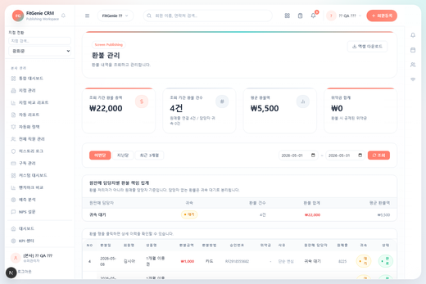
22 | 결제 취소 / 부분 환불 | /sales/cancel-refund | docs/release-qa-screenshots-260518/22-cancel-refund.png | 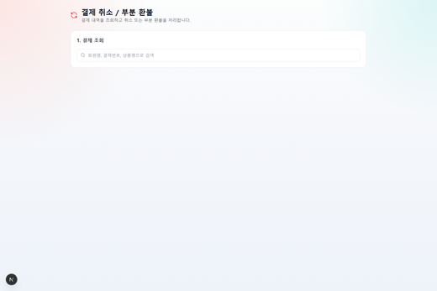 | 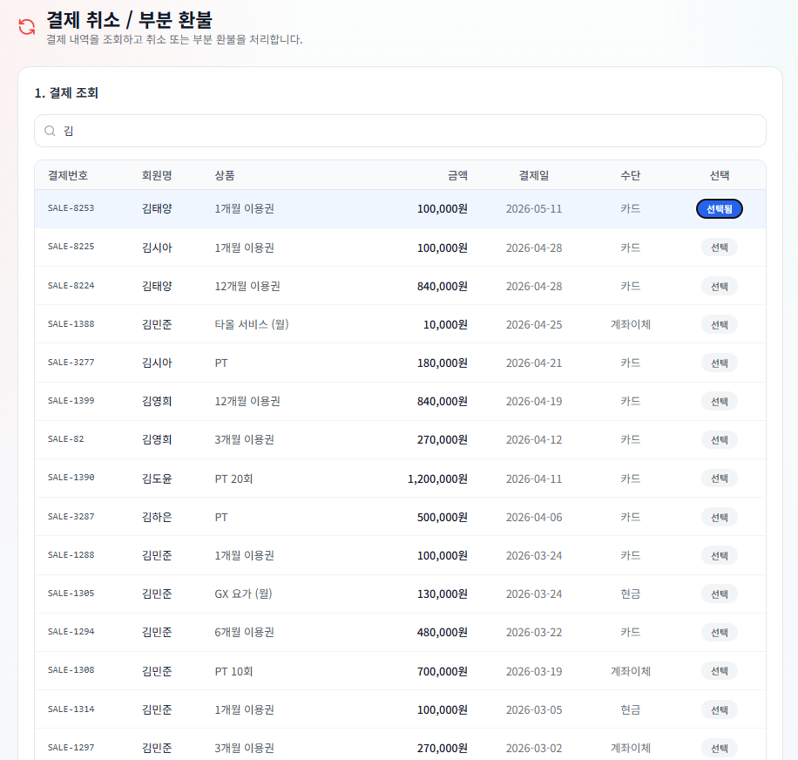 | 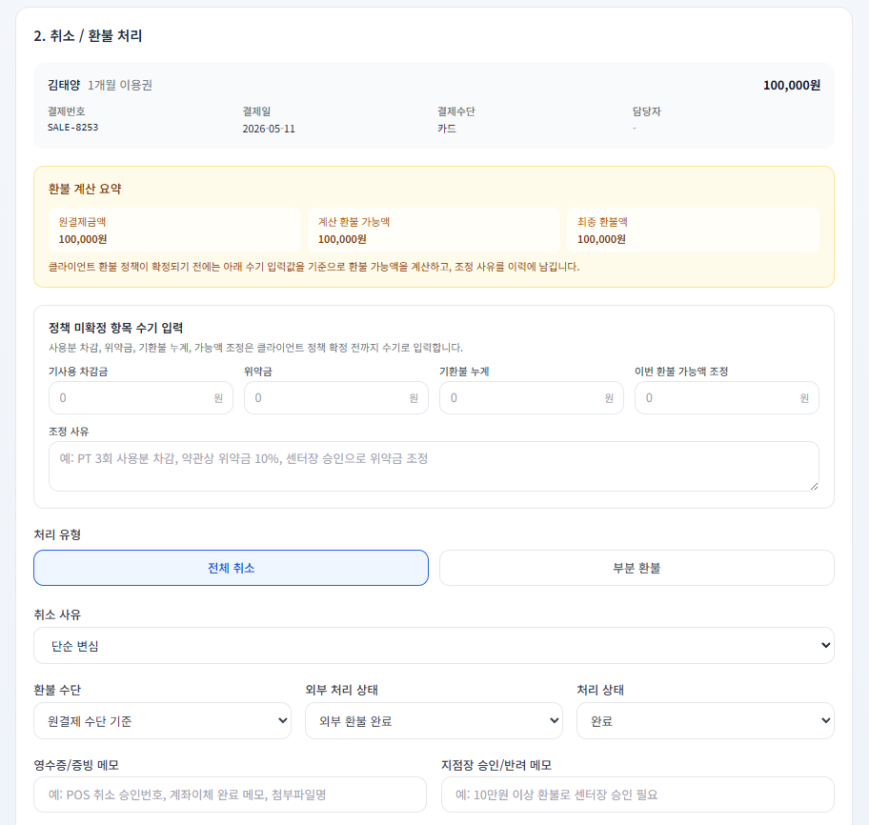
23 | 미수금 관리 | /unpaid | docs/release-qa-screenshots-260518/23-unpaid.png | 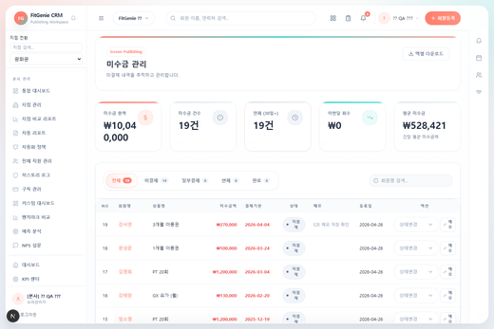
24 | 할부결제 관리 | /sales/installment | docs/release-qa-screenshots-260518/24-installment.png | 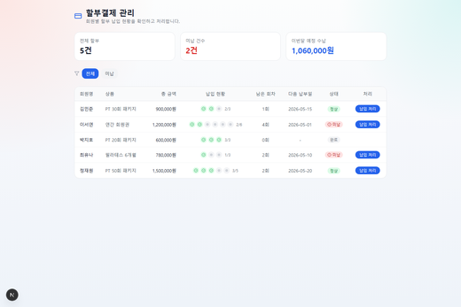
25 | 통합 출석 관리 | /attendance | docs/release-qa-screenshots-260518/25-attendance.png | 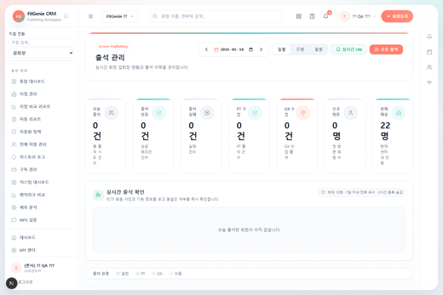
26 | 수업 캘린더 | /calendar | docs/release-qa-screenshots-260518/26-calendar.png | 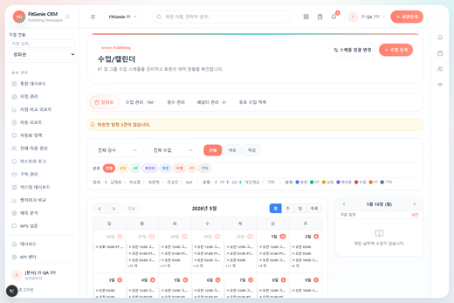
27 | 예약 목록 | /class-reservations | docs/release-qa-screenshots-260518/27-class-reservations.png | 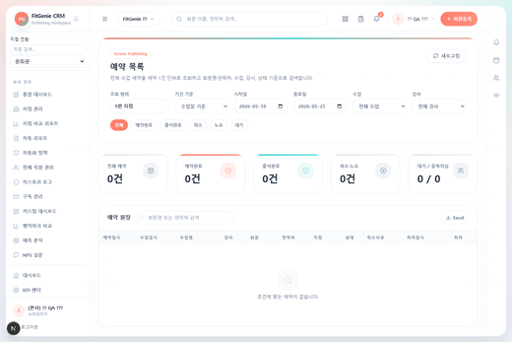
28 | 수업 관리 | /lessons | docs/release-qa-screenshots-260518/28-lessons.png | 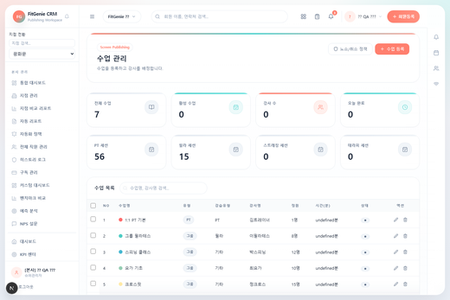
29 | 횟수 관리 | /lesson-counts | docs/release-qa-screenshots-260518/29-lesson-counts.png | 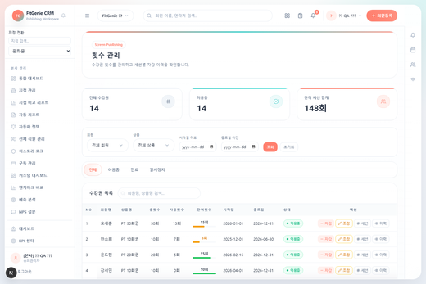
30 | 페널티 관리 | /penalties | docs/release-qa-screenshots-260518/30-penalties.png | 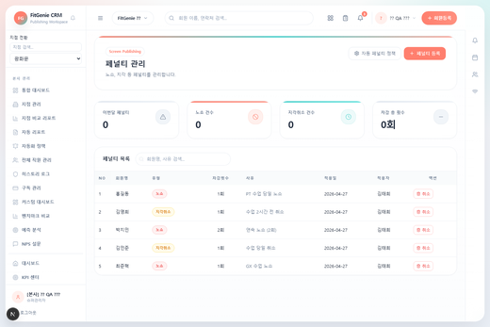
31 | 수업 템플릿 | /class-templates | docs/release-qa-screenshots-260518/31-class-templates.png | 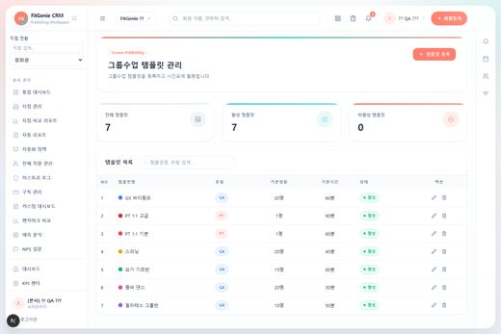
32 | 수업 현황 | /class-stats | docs/release-qa-screenshots-260518/32-class-stats.png | 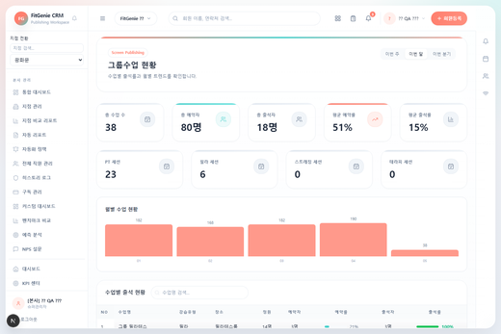
33 | 대기열 관리 | /class-waitlist | docs/release-qa-screenshots-260518/33-class-waitlist.png | 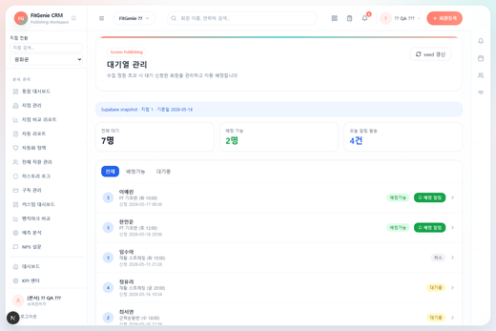
34 | 수업 평가 피드백 | /class-feedback | docs/release-qa-screenshots-260518/34-class-feedback.png | 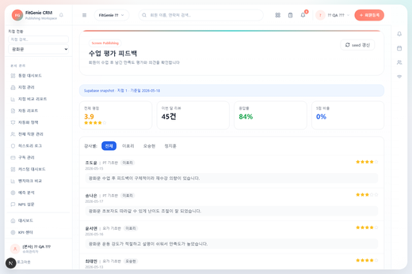
35 | 강사 현황 | /instructor-status | docs/release-qa-screenshots-260518/35-instructor-status.png | 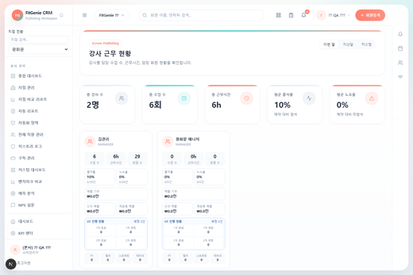
36 | 일정 요청 | /schedule-requests | docs/release-qa-screenshots-260518/36-schedule-requests.png | 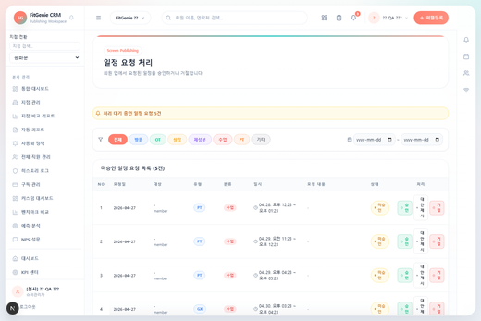
37 | 락커 관리 | /locker | docs/release-qa-screenshots-260518/37-locker.png | 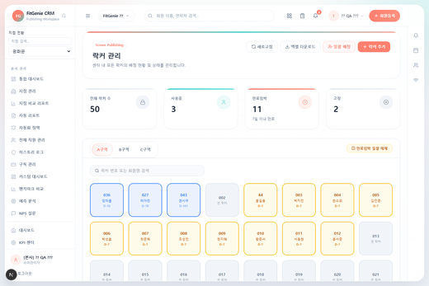
38 | 운동복 관리 | /clothing | docs/release-qa-screenshots-260518/38-clothing.png | 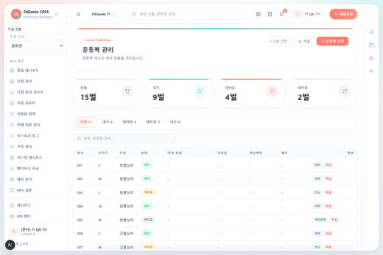
39 | 상품 관리 | /products | docs/release-qa-screenshots-260518/39-products.png | 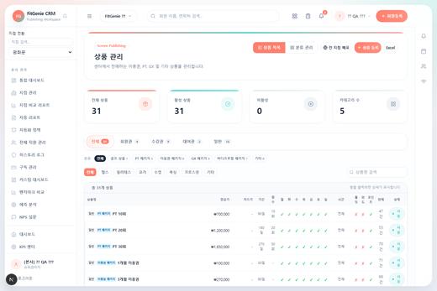
40 | 골프 타석 | /golf-bays | docs/release-qa-screenshots-260518/40-golf-bays.png | 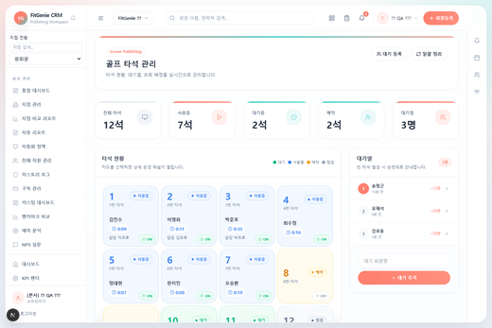
41 | 급여 관리 | /payroll | docs/release-qa-screenshots-260518/41-payroll.png | 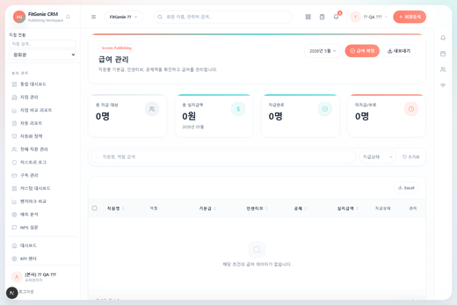
42 | 급여 명세서 | /payroll/statements | docs/release-qa-screenshots-260518/42-payroll-statements.png | 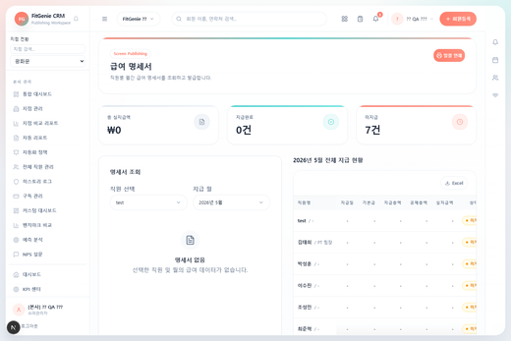
43 | 퇴사 처리 | /staff/resignation | docs/release-qa-screenshots-260518/43-staff-resignation.png | 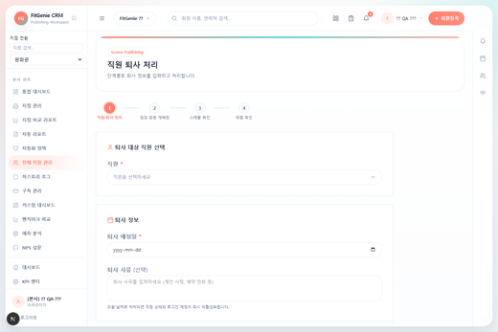
44 | 히스토리 로그 | /audit-log | docs/release-qa-screenshots-260518/44-audit-log.png | 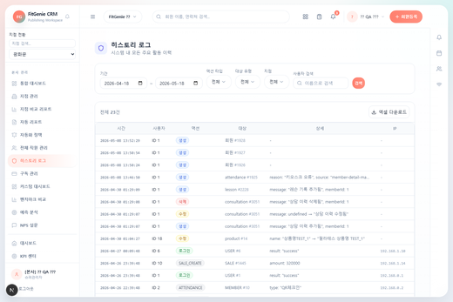
45 | 권한 설정 | /settings/permissions | docs/release-qa-screenshots-260518/45-settings-permissions.png | 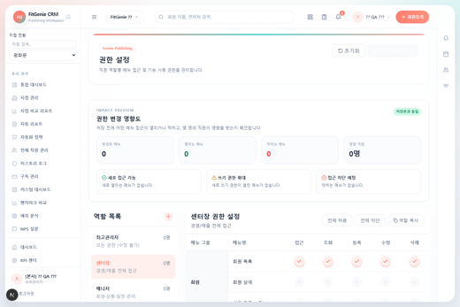
46 | 커스텀 역할 생성 | /settings/custom-role | docs/release-qa-screenshots-260518/46-settings-custom-role.png | 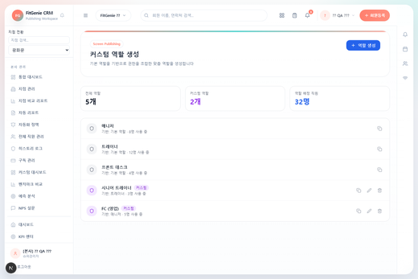
47 | 데이터 백업 / 복원 | /settings/backup | docs/release-qa-screenshots-260518/47-settings-backup.png | 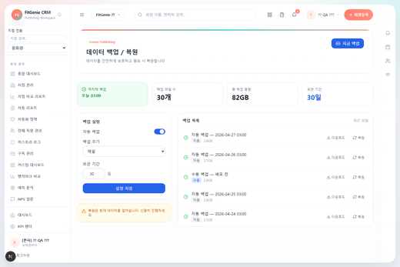
48 | 메시지 발송 | /message | docs/release-qa-screenshots-260518/48-message.png | 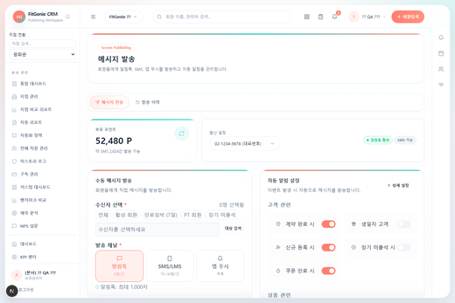
49 | 자동 알림 | /message/auto-alarm | docs/release-qa-screenshots-260518/49-auto-alarm.png | 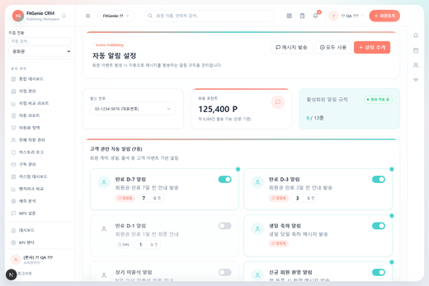
50 | SMS / 카카오 발송 | /marketing/sms | docs/release-qa-screenshots-260518/50-marketing-sms.png | 
51 | 온보딩 대시보드 | /onboarding | docs/release-qa-screenshots-260518/51-onboarding.png | 

